상품제안서
이톰 에어미스트 가습기 선풍기 | 상품코드: F25610

 |  |  |  |  |  |  | 02-412-0044 | www.easy1.co.kr
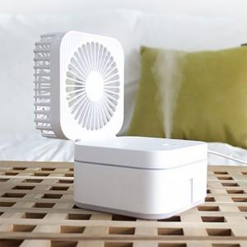

【상세/제작정보】

【인쇄/포장옵션】 | 실크 / 포장지포장

【공급단가】 | 수량 | 30~ | 50~ | 100~ | 300~ | 500~
*VAT별도 | 단가 | 20,910원 | 20,590원 | 20,110원 | 19,300원 | 18,500원

【상품 URL】 | http://www.easy1.co.kr/src/goods_detail.php?gdno=25610

